skup-odmiany aromatyczne
Średnie ceny netto skupu szyszek chmielu aromatycznego - skup kontraktacyjny

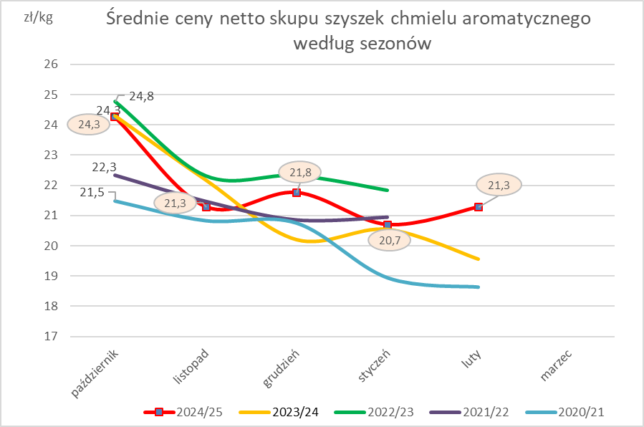
TOWAR | Cena [zł/kg]
 | 2025-02-01 | 2025-01-01 | 2024-02-01 | Zmiana % w stosunku do poprzedniego okresu | Zmiana % w stosunku do okresu sprzed roku
Ogółem | 21.28 | 20.70 | 19.65 | 2.8 | 8.3
Lubelski | 25.42 | 24.53 | nld | 3.6 | *
Marynka | nld | 17.21 | 18.07 | * | *
Sybilla | 20.00 | nld | nld | * | *
Hallertauer Tradition | 20.73 | 21.85 | nld | -5.1 | *

skup-odmiany goryczkowe
Średnie ceny netto skupu szyszek chmielu goryczkowego - skup kontraktacyjny

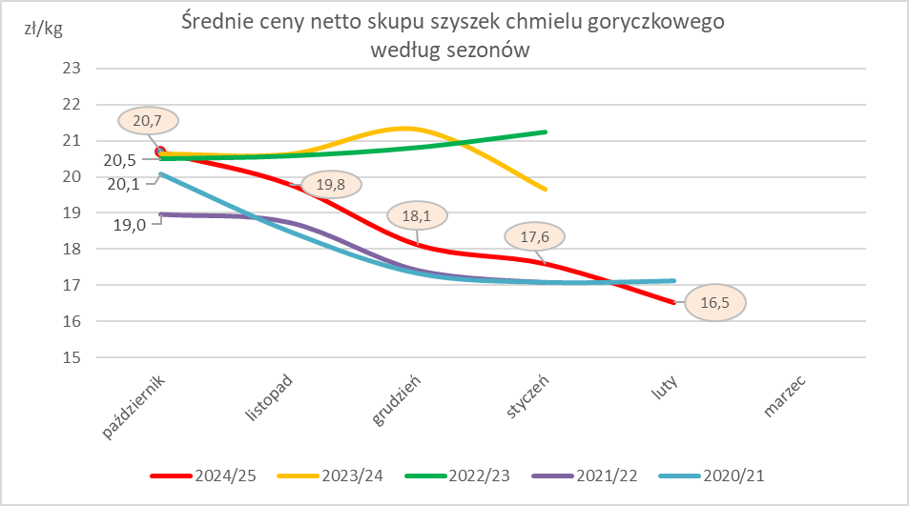
TOWAR | Cena [zł/kg]
 | 2025-02-01 | styczeń 2025 | 2024-02-01 | Zmiana % w stosunku do poprzedniego okresu | Zmiana % w stosunku do okresu sprzed roku
Ogółem | 16.53 | 17.60 | nld | -6.1 | *
Magnum | 16.52 | 17.04 | nld | -3.0 | *
Magnat | 16.52 | 19.42 | nld | -14.9 | *

skup-wykres
